Hinweise
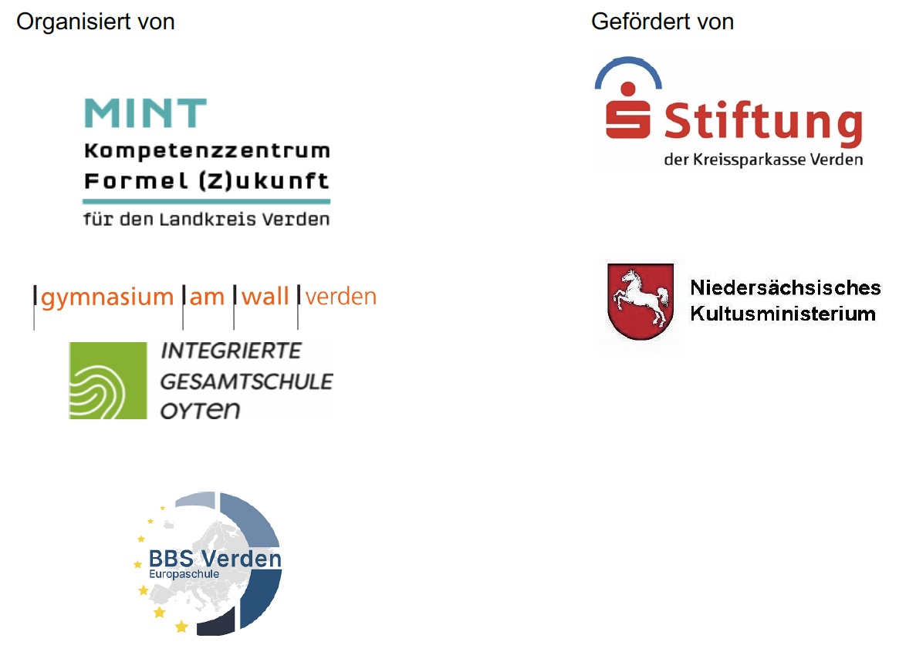
Anmeldung zum 22. Leistungswettbewerb Formel (Z)ukunft
Zum Wettbewerb können Schülerinnen und Schüler angemeldet werden, die eine weiterführende Schule im Landkreis Verden besuchen.
Anmeldeschluss: 22. September 2023
Bitte schicken Sie die ausgefüllten, ausgedruckten und unterschriebenen Tabellenblätter "Gruppenliste" und "Materialliste&Kontoinformation" an die folgende Adresse:
MINT-Kompetenzzentrum Formel-(Z)ukunft für den Landkreis Verden c/o BBS-Verden, Jörg Peters
Neue Schulstraße 5
27283 Verden
Die ausgefüllte elektronische Tabelle schicken Sie bitte zusätzlich an die folgende Mailadresse:
joerg.peters@bbs-verden.de

Gruppenliste
Flug- und Fahrmobile

Anmeldung zum 22. Leistungswettbewerb Formel (Z)ukunft

Bitte füllen Sie auch die
Materialliste (2. Tabellenblatt) aus.
Vielen Dank!

Angemeldete Schule: |  | Name
 |  | Schulnummer |  |  | Dezernat

Die angemeldeten Gruppen:

 |  |  | Gruppenmitglied 1 |  | Gruppenmitglied 2 |  | Gruppenmitglied 3 |  | Gruppenmitglied 4 |  | Gruppenmitglied 5 |  | Gruppenmitglied 6 |  | Gruppenmitglied 7 |  | Gruppenmitglied 8 |  | Gruppenmitglied 9
Gruppenname | Leistungs-gruppe | betreuende Lehrkraft | Name 1 | Kl.1 | Name 2 | Kl.2 | Name 3 | Kl.3 | Name 4 | Kl.4 | Name 5 | Kl.5 | Name 6 | Kl.6 | Name 7 | Kl.7 | Name 8 | Kl.8 | Name 9 | Kl.9 | Anzahl Schüler | Mädchen-gruppe | Gruppen Mailadresse | Betreuer Mailadresse
 |  |  |  |  |  |  |  |  |  |  |  |  |  |  |  |  |  |  |  |  | 0
 |  |  |  |  |  |  |  |  |  |  |  |  |  |  |  |  |  |  |  |  | 0
 |  |  |  |  |  |  |  |  |  |  |  |  |  |  |  |  |  |  |  |  | 0
 |  |  |  |  |  |  |  |  |  |  |  |  |  |  |  |  |  |  |  |  | 0
 |  |  |  |  |  |  |  |  |  |  |  |  |  |  |  |  |  |  |  |  | 0
 |  |  |  |  |  |  |  |  |  |  |  |  |  |  |  |  |  |  |  |  | 0
 |  |  |  |  |  |  |  |  |  |  |  |  |  |  |  |  |  |  |  |  | 0
 |  |  |  |  |  |  |  |  |  |  |  |  |  |  |  |  |  |  |  |  | 0
 |  |  |  |  |  |  |  |  |  |  |  |  |  |  |  |  |  |  |  |  | 0
 |  |  |  |  |  |  |  |  |  |  |  |  |  |  |  |  |  |  |  |  | 0
 |  |  |  |  |  |  |  |  |  |  |  |  |  |  |  |  |  |  |  |  | 0
 |  |  |  |  |  |  |  |  |  |  |  |  |  |  |  |  |  |  |  |  | 0
 |  |  |  |  |  |  |  |  |  |  |  |  |  |  |  |  |  |  |  |  | 0
 |  |  |  |  |  |  |  |  |  |  |  |  |  |  |  |  |  |  |  |  | 0
 |  |  |  |  |  |  |  |  |  |  |  |  |  |  |  |  |  |  |  |  | 0
 |  |  |  |  |  |  |  |  |  |  |  |  |  |  |  |  |  |  |  |  | 0
 |  |  |  |  |  |  |  |  |  |  |  |  |  |  |  |  |  |  |  |  | 0
 |  |  |  |  |  |  |  |  |  |  |  |  |  |  |  |  |  |  |  |  | 0

Statistik

Leistungsgruppe | Anzahl Gruppen |  |  | Anzahl Schüler |  | Anzahl Mädchengruppen
Kl. 5 bis 7 | 0 |  |  | 0 |  | 0
Kl. 8 bis 10 | 0 |  |  | 0 |  | 0
Kl. 11 bis 13 | 0 |  |  | 0 |  | 0
Gesamt | 0 |  |  | 0 |  | 0
 |  |  |  |  |  |  |  |  |  | Ort, Datum |  |  |  |  |  |  |  |  |  |  |  |  | Stempel und Unterschrift der Schulleitung

